field setup
 |  |  |  | Big Probe for Manual VES |  |  |  |  | Max Depth ~ 9 m
 |  |  |  | Suitable for shallow soil surveys for construction , etc.
Manual field VES-1D procedure:
1. Unwind both red wires from the probe up to 14 m mark and insert electrodes in soil.
2. Ground central black MN electrodes at MN/2=1.0 m (green label, black wires).
3. Connect black wires (MN) to MN- terminals of Landmapper.
4. Connect red wires (AB) to AB- terminals of Landmapper |  |  |  |  |  |  |  |  |  | LandMapper automatically measured voltage, current
5. Take ER-reading at K0=1 and AB electrodes at 14 m. |  |  |  |  |  |  |  |  | and calculates ER (electrical resistivity) by Ohm's Law
6. Move A and B electrodes to 12 m marks at both sides - take ER-reading |  |  |  |  |  |  |  |  |  |  | ER = K * U/I
7. Continue until AB/2=6.0. |  |  |  |  |  |  |  |  |  | U is potential measured between M and N
8. Move MN electrodes to 0.5 m mark (black wire, green label) and AB to 5.0 m mark. |  |  |  |  |  |  |  |  |  | I is current measured between A and B
9. Continue taken measurements until last AB/2=1.0 m.
10. Field ER-readings can be stored in LandMapper memory or recorded manually |  |  |  |  |  |  |  |  |  | Device uses K0=1 (fixed) or K1-K9 (user changeable)
11. The recorded ER-values needs to be multiplied on appropriate K-coefficients - see below
Note: if ER values measured on deep AB/2 (#1-5) are too small, switch to K1=10, or even K2=100 (99.99), don't forget to record which K-taken you used in this table, then the table on second page will re-calculate ER automatically.

AB | MN | Measurement from deep to shallow
distances, m | m | # | AB/2, m | K-set | K-taken | ER-1 | ER-2 | ER-3 | ER-3 | ER-5 | ER-6 | ER-7 | ER-8 | ER-9
[A1B1] = 28 | 2.0 | 1 | 14.0 | K0=1 | 1 | 10.41
[A2B2] = 24 | 2.0 | 2 | 12.0 | K0=1 | 1 | 27.47
[A3B3] = 20 | 2.0 | 3 | 10.0 | K0=1 | 1 | 102.8
[A4B4] = 18 | 2.0 | 4 | 9.0 | K0=1 | 1 | 15.75
[A5B5] = 16 | 2.0 | 5 | 8.0 | K0=1 | 1 | 13.49
[A6B6] = 14 | 2.0 | 6 | 7.0 | K0=1 | 1 | 10.26
[A7B7] = 12 | 2.0 | 7 | 6.0 | K0=1 | 1 | 21.28
[A8B8] = 10 | 1.0 | 8 | 5.0 | K0=1 | 1 | 30.07
[A9B9] = 9 | 1.0 | 9 | 4.5 | K0=1 | 1 | 12.29
[A10B10] = 8 | 1.0 | 10 | 4.0 | K0=1 | 1 | 13.73
[A11B11] = 7 | 1.0 | 11 | 3.5 | K0=1 | 1 | 15.37
[A12B12] = 6 | 1.0 | 12 | 3.0 | K0=1 | 1 | 62.18
[A13B13] = 5 | 1.0 | 13 | 2.5 | K0=1 | 1 | 16.02
[A14B14] = 4 | 1.0 | 14 | 2.0 | K0=1 | 1 | 26.04
[A15B15] = 3 | 1.0 | 15 | 1.5 | K0=1 | 1 | 18.18
[A16B16] = 2 | 1.0 | 16 | 1.0 | K0=1 | 1 | 18.18

 |  |  |  |  |  | LandMapper

A1 |  |  |  | A15 | M |  | N | B15 |  |  |  | B1
 |  | ………….. |  |  |  | [MN] = 2.0 m |  |  |  | ………..
 |  |  |  |  |  | [MN] = 1.0 m
 | move A electrode inwards |  |  |  |  |  |  | move B electrode inwards

 |  |  |  |  |  |  |  | K-multiply = Pi* [AM] * [AN]
A few mock data entered as an example (ER-1) |  |  |  |  |  |  |  |  |  | [MN] | K for central-symmetric arrays

 |  |  |  |  |  |  |  | In all geophysical procedures distance always in Meters.

This table recalculates actual ER values suitable for interpretation with iVEZ if measured field ER entered in the table above.
AB | MN | Measurement from deep to shallow |  |  |  | Recalculate ER for VES interpretation |  |  |  |  |  |  |  |  | Pseudo-Depth
distances, m | m | # | AB/2, m | K-multiply | K-taken | ER-1 | ER-2 | ER-3 | ER-3 | ER-5 | ER-6 | ER-7 | ER-8 | ER-9
[A1B1] = 28 | 2.0 | 1 | 14.0 | 306.3 | 1 | 3188.64546 | 0 | 0 | 0 | 0 | 0 | 0 | 0 | 0 | 9.3333333333
[A2B2] = 24 | 2.0 | 2 | 12.0 | 224.6 | 1 | 6170.432268 | 0 | 0 | 0 | 0 | 0 | 0 | 0 | 0 | 8
[A3B3] = 20 | 2.0 | 3 | 10.0 | 155.5 | 1 | 15986.34576 | 0 | 0 | 0 | 0 | 0 | 0 | 0 | 0 | 6.6666666667
[A4B4] = 18 | 2.0 | 4 | 9.0 | 125.7 | 1 | 1979.208 | 0 | 0 | 0 | 0 | 0 | 0 | 0 | 0 | 6
[A5B5] = 16 | 2.0 | 5 | 8.0 | 99.0 | 1 | 1334.975796 | 0 | 0 | 0 | 0 | 0 | 0 | 0 | 0 | 5.3333333333
[A6B6] = 14 | 2.0 | 6 | 7.0 | 75.4 | 1 | 773.587584 | 0 | 0 | 0 | 0 | 0 | 0 | 0 | 0 | 4.6666666667
[A7B7] = 12 | 2.0 | 7 | 6.0 | 55.0 | 1 | 1169.93184 | 0 | 0 | 0 | 0 | 0 | 0 | 0 | 0 | 4
[A8B8] = 10 | 1.0 | 8 | 5.0 | 77.8 | 1 | 2338.080822 | 0 | 0 | 0 | 0 | 0 | 0 | 0 | 0 | 3.3333333333
[A9B9] = 9 | 1.0 | 9 | 4.5 | 62.8 | 1 | 772.20528 | 0 | 0 | 0 | 0 | 0 | 0 | 0 | 0 | 3
[A10B10] = 8 | 1.0 | 10 | 4.0 | 49.5 | 1 | 679.363146 | 0 | 0 | 0 | 0 | 0 | 0 | 0 | 0 | 2.6666666667
[A11B11] = 7 | 1.0 | 11 | 3.5 | 37.7 | 1 | 579.436704 | 0 | 0 | 0 | 0 | 0 | 0 | 0 | 0 | 2.3333333333
[A12B12] = 6 | 1.0 | 12 | 3.0 | 27.5 | 1 | 1709.26602 | 0 | 0 | 0 | 0 | 0 | 0 | 0 | 0 | 2
[A13B13] = 5 | 1.0 | 13 | 2.5 | 18.8 | 1 | 301.970592 | 0 | 0 | 0 | 0 | 0 | 0 | 0 | 0 | 1.6666666667
[A14B14] = 4 | 1.0 | 14 | 2.0 | 11.8 | 1 | 306.77724 | 0 | 0 | 0 | 0 | 0 | 0 | 0 | 0 | 1.3333333333
[A15B15] = 3 | 1.0 | 15 | 1.5 | 6.3 | 1 | 114.228576 | 0 | 0 | 0 | 0 | 0 | 0 | 0 | 0 | 1
[A16B16] = 2 | 1.0 | 16 | 1.0 | 2.4 | 1 | 42.835716 | 0 | 0 | 0 | 0 | 0 | 0 | 0 | 0 | 0.66666666667

get data from ERM01
Instead of writing ER values on the paper in the provided tables, you can store ER in LandMapper's memory
You still need to keep track of what cell # starts new VES profile and which K values had you used (this K values are stored indefinetely, but don't change K in the middle of field trip)

Good field practice:
If you wish to relay on stored ER data, make sure to set up data connection to your computer BEFORE you head to the field!
you can store some mock data and do download and memory clean up before you go out and start collecting real data!

Also clean up ERM-01 memory from all mock data before actual field session, so you don’t get confused which data are those!

To connect LandMapper to computer:
1. Connect Landmapper to Serial port on your PC (either directly or with USB-to-serial converter)
2. Copy 0myOrder folder from CD to your PC. Double-click getdata_ERM01.exe file in this folder.
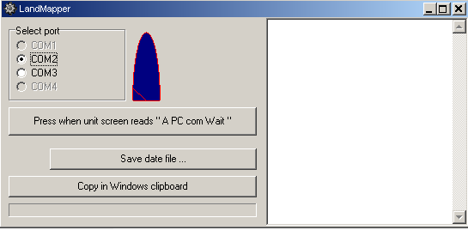

3. On device navigate to "A PC com Wait" prompt and press respective buttom above on PC. |  | Note: | With USB-to-Serial converter go to Control Panel/System/Hardware/Device Manager and check which Com port it installs. If it installs to the port >com4, right click on it, go to Properties/Port Settings/Advanced and check for available com1-4, then change it. Mine actually first installed on com9, but com1 was free. Those instructions are for Windows XP.
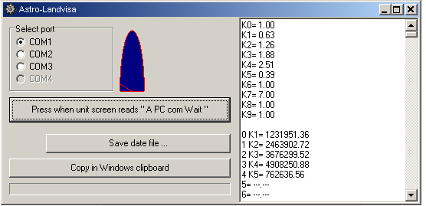

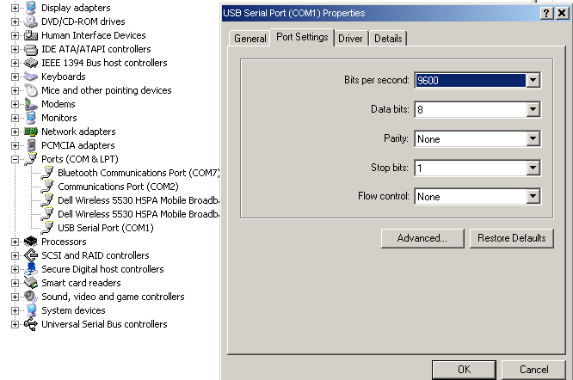

4. All the data will be listed in right window.
5. You can save data file or copy in windows clipboard and paste in this Excel file.
It is better to save in file (IZM.txt) and then open in excel.
 | 1. File saes as default in the same folder as getdata_ERM01.exe
 | 2. In Excel File/Open, navigate to file (show all).
 | 3. Import as Tab and space delimited (example in IZM sheet).

use iVEZ
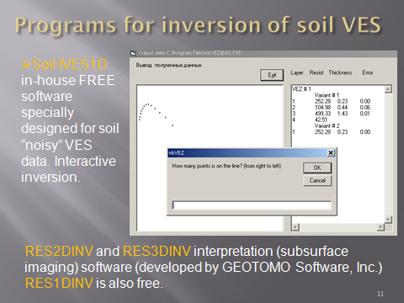

Groundwater interpretation
